zabbix-agent安装以及监控
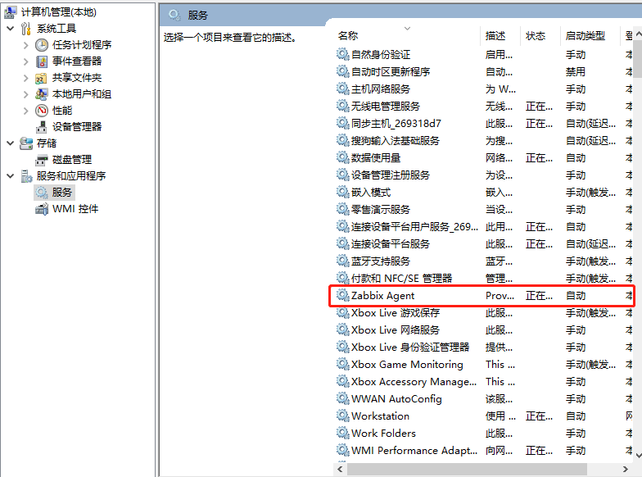
zabbix客户端的安装以及单台服务器的监控
linux安装方式
安装zabbix-agent端 yum安装方式
# yum clean all
#rpm -ivh http://repo.zabbix.com/zabbix/3.0/rhel/7/x86_64/zabbix-release-3.0-1.el7.noarch.rpm
# yum -y install zabbix-agent
下载完成之后，我们来配置zabbix-agent 客户端，zabbix-agent 客户端配置相对来说比较简单 如下所示
# vi /etc/zabbix/zabbix_agentd.conf
PidFile=/var/run/zabbix/zabbix_agentd.pid 此处设置的是zabbix客户端运行的pid号存放的路径，可以根据自己的意愿自由更改
LogFile=/var/log/zabbix/zabbix_agentd.log 此处存放的是zabbix客户端的日志，也可自己更改
Server=127.0.0.1 此处填写·的·是zabbix服务器的ip地址
ServerActive=127.0.0.1 此处填写的也是zabbix服务器的ip地址
Hostname=127.0.0.1 此处填写的是zabbix客户端的 IP地址 也可以说是被监控端的地址
修改完成之后我们来启动zabbix-agent 命令如下：
# systemctl status zabbix-agent.service
# netstat -anpt |grep zabbix-agentd
接下来我们在图形界面里面添加主机 先来监控zabbix-server他自己，添加单台服务器跟此方法相同
在图形界面里面点击配置 ————主机————创建主机 群组可以选择自带的zabbix-server群组

进入到如下界面，填写如下信息，点击确认，主机名称和可见名称可自定义，但是不可以为空
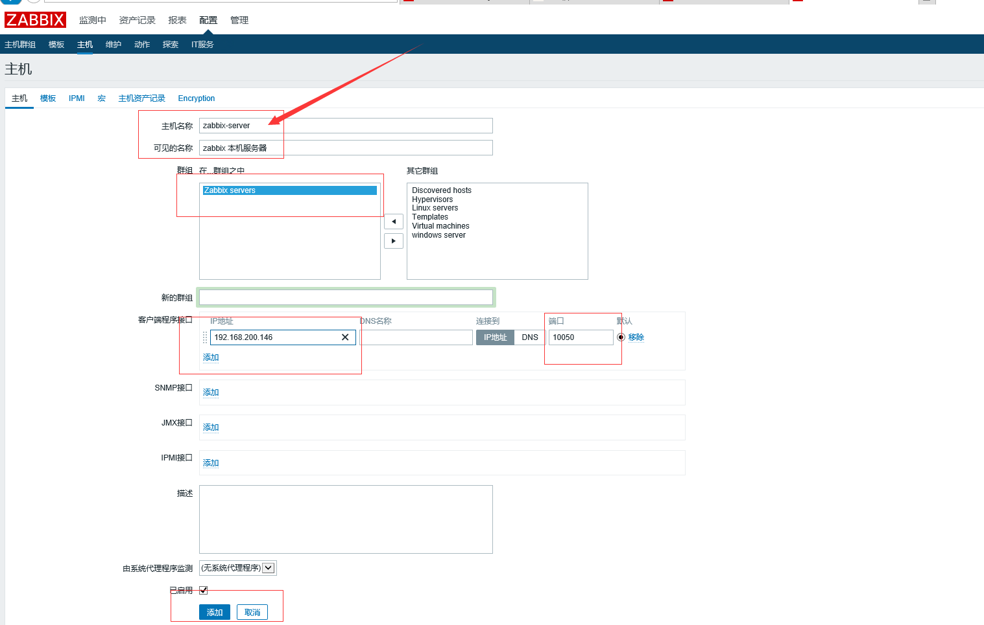

确认之后 我们稍等五分钟，就可以看到已经采集到他的数据了

我们还可以看到他的网卡流量图形

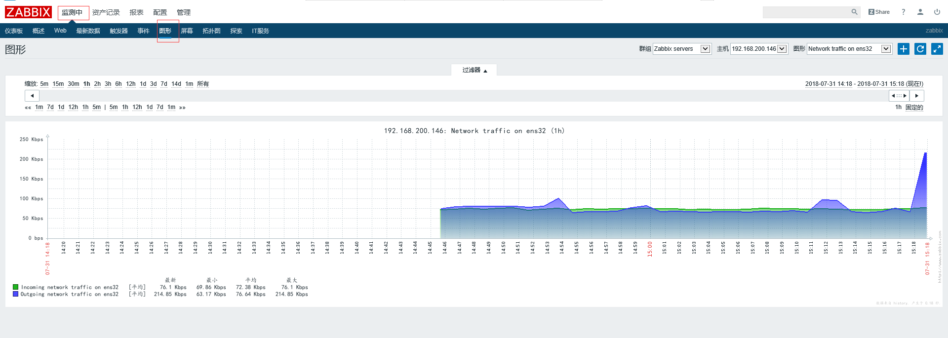

zabbix-agent源码包安装
我们可以去zabbix官网下载zabbix源码包 源码包下载网址 ：https://www.zabbix.com/download_agents
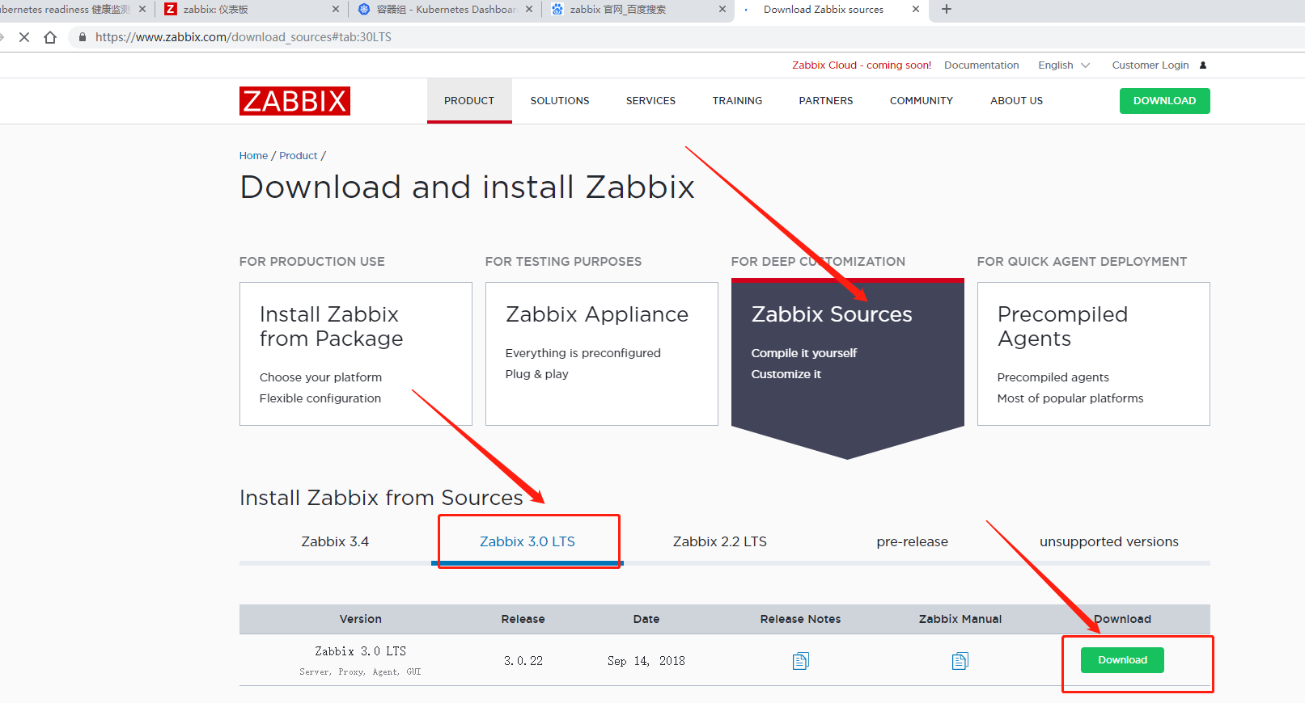

第一步：解压你所下载的源码包
tar -zxvf zabbix-3.0.22.tar.gz
第二步：安装扩展包以及依赖包
yum -y install epel-release
yum -y install pcre pcre-devel openssl openssl-devel
第三步：创建用户账号
对于所有Zabbix守护进程，需要一个非特权用户。如果从非特权用户帐户启动Zabbix守护程序，它将以该用户身份运行。 但是，如果守护程序是从“root”帐户启动的，它将切换到“zabbix”用户帐户，该帐户必须存在。要在Linux系统上创建此类用户帐户
groupadd zabbix
useradd zabbix -g zabbix -s /sbin/nologin
第四步：安装源码编译安装工具
yum -y install make gcc gcc-c++
第五步：开始源码编译安装zabbix-agent端
cd /root/zabbix-3.0.22
./configure --prefix=/usr/local/zabbix --enable-agent && make && make install
第六步：由于咱们自定义安装到了/usr/local/zabbix 目录下面 ，zabbix-agent的所有配置文件都在这个目录下面
修改 zabbix-agent客户端配置文件
vim /usr/local/zabbix/etc/zabbix_agentd.conf
PidFile=/var/run/zabbix/zabbix_agentd.pid 此处设置的是zabbix客户端运行的pid号存放的路径，可以根据自己的意愿自由更改
LogFile=/var/log/zabbix/zabbix_agentd.log 此处存放的是zabbix客户端的日志，也可自己更改
Server=127.0.0.1 此处填写·的·是zabbix服务器的ip地址
ServerActive=127.0.0.1 此处填写的也是zabbix服务器的ip地址
Hostname=127.0.0.1 此处填写的是zabbix客户端的 IP地址 也可以说是被监控端的地址
第七步：添加开机自启脚本
cp /root/zabbix-3.0.22/misc/init.d/fedora/core/zabbix_agentd /etc/rc.d/init.d/zabbix_agentd
给启动脚本添加权限
chown zabbix:zabbix /etc/rc.d/init.d/zabbix_agentd
chmod +x /etc/rc.d/init.d/zabbix_agentd
第八步：修改启动脚本的安装目录
vim /etc/rc.d/init.d/zabbix_agentd
把BASEDIR=/usr/local/ 改为BASEDIR=/usr/local/zabbix
第九步：添加开机启动脚本
chkconfig --level 35 zabbix_agentd on
第十步：启动zabbix-agent
service zabbix_agentd start
Starting zabbix_agentd (via systemctl): [ 确定 ]
启动完成
windows安装方式
1. 去zabbix的官网下载基于windows的软件安装包，官网地址为 http://www.zabbix.com/download
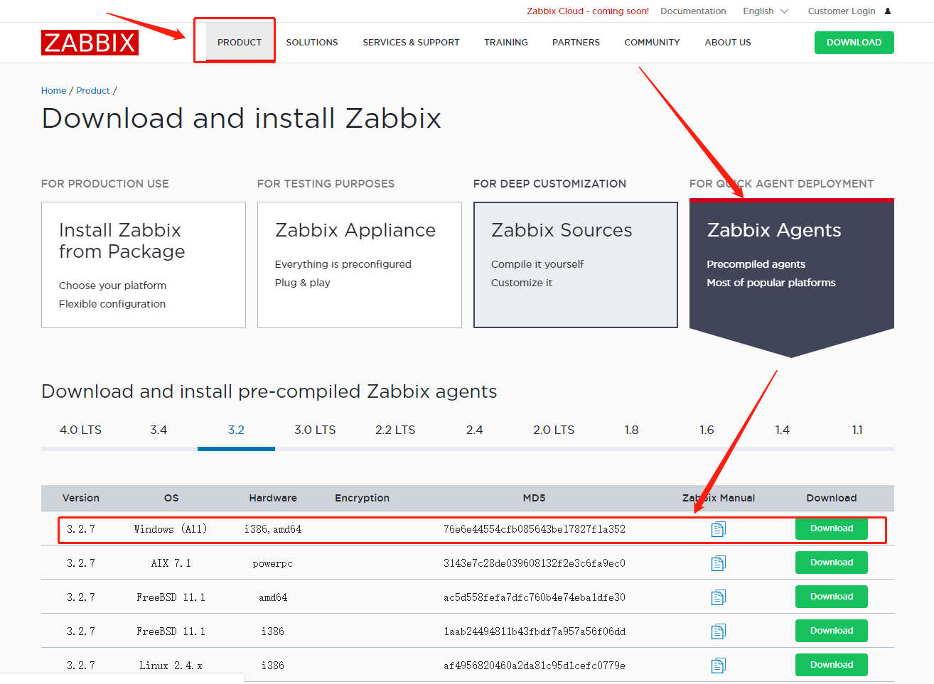

2. 下载完成后解压zabbix_agent的安装包，里面有两个文件，一个是bin文件夹，还有一个是conf文件夹，bin文件夹里面有两个文件夹，一个是win32文件夹，里面存放zabbix_agentd安装程序应用于windows 32位操作系统，
一个是win64文件夹，里面存放zabbix_agentd安装程序应用于windows 64位操作系统。Conf文件夹里存放是配置文件zabbix_agentd.win.conf，为客户端的主配置文件

3. 修改zabbix_agent的主配置文件下的参数
PidFile=/var/run/zabbix/zabbix_agentd.pid 此处设置的是zabbix客户端运行的pid号存放的路径，可以根据自己的意愿自由更改
LogFile=/var/log/zabbix/zabbix_agentd.log 此处存放的是zabbix客户端的日志，也可自己更改
Server=127.0.0.1 此处填写·的·是zabbix服务器的ip地址
ServerActive=127.0.0.1 此处填写的也是zabbix服务器的ip地址
Hostname=127.0.0.1 此处填写的是zabbix客户端的 IP地址 也可以说是被监控端的地址
4. 桌面 ---- 开始 ---- 运行 ----- 输入cmd 打开命令窗口---- 输入以下两条命令进行zabbix客户端安装。
C:\zabbix\zabbix_agentd.exe -i -c C:\zabbix\zabbix_agentd.win.conf #安装zabbix客户端 （此处哭护短的安装路径为你解压安装包的路径）
C:\ zabbix\ zabbix_agentd.exe -s -c C:\zabbix\zabbix_agentd.win.conf #启动zabbix服务
5.操作成功之后，zabbix客户端就安装成功了，可以再windows服务列表中查看

zabbix图形界面初级设置

zabbix图形界面初级设置以及中文界面的设置
在网页上输入http://ip/zabbix/setup.php，进入以下界面 | （此处ip为zabbix-server的ip地址）
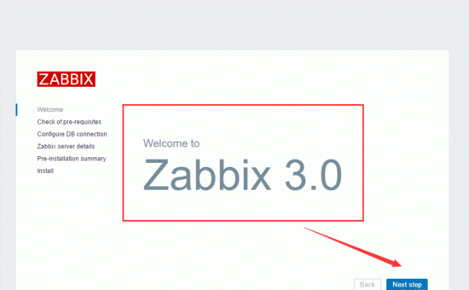

点击 Next step 进行下一步，要保证所有模板的运行状态都是0K,如果有一个出现为红色的，就重新检查原因，
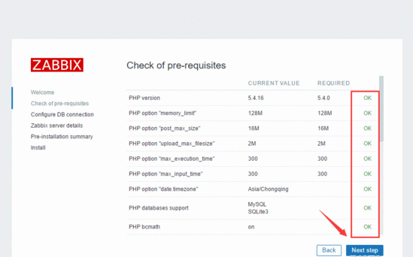

如果所有模块全部为“ok”状态，点击 Next step，进入以下界面
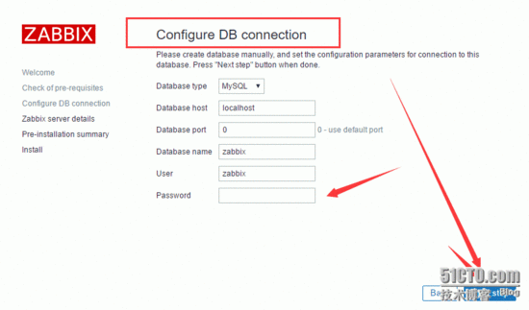

14.在上图中填写的是zabbix登录mysql的账号和密码，在前面的步骤中我们创建过

此处是zabbix连接数据库的账号密码 ，在之前的步骤中我们添加过此账号，如果忘记密码，可到mysql库user表里进行修改，保证确认无误后，点击Next step，进入以下界面
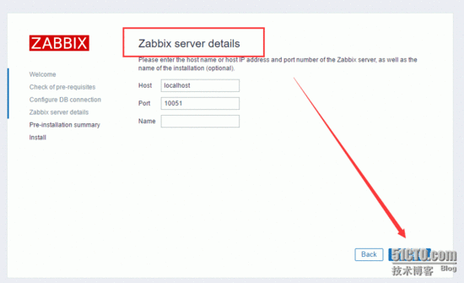

在上图中 我们所填写的只有Name这一栏，写zabbix即可，点击Next step 进入以下界面
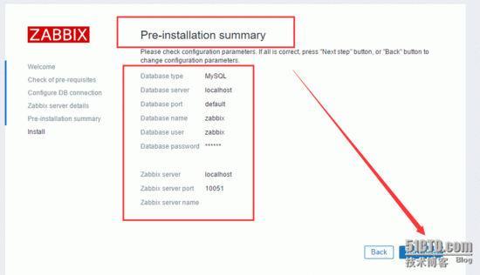

确认所有的信息都准确无误之后 我们点击Next step，进入以下界面，出现以下界面则表示 安装完成
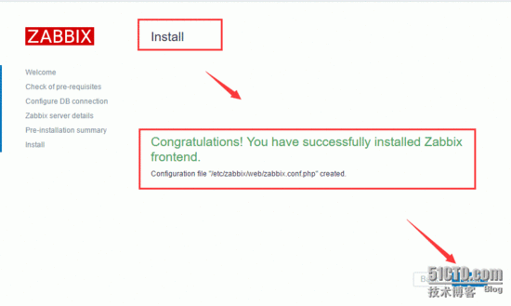

进入zabbix主界面是英文界面 ，我们把他换成我们熟悉的中文界面，点击右上角的头像，把Language 切换成中文 点击下方update就可以看到我们熟悉的中文界面了

zabbix中文界面乱码问题解决
 |  | zabbix图形界面乱码的解决

如下图 这就属于zabbix有乱码的现象
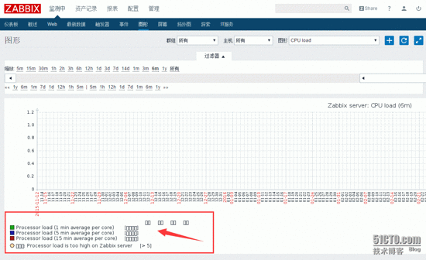

可能导致乱码的原因有两种，解决方法如下：

（1）第一种是在创建zabbix连接的数据库的时候没有指定支持UTF-8
解决方案 修改数据库主配置文件/etc /my.cnf,在主配置文件里面添加 default-character-set = utf8 ，然后重新启动数据库。
（2）如果上述方法并没有解决，则可能是zabbix-server字体不支持，应该更换另外一种字体
字体具体目录windows系统下 C:\Windows\Fonts\楷体 常规 | （此处可以选择自己喜欢的字体）
把以上字体移动zabbix服务端/usr/share/zabbix/fonts/的目录下
将配置文件中define('ZBX_FONTPATH', realpath('fonts')); 修改为 define('ZBX_FONTPATH', realpath('/usr/share/zabbix/fonts'));
define('ZBX_GRAPH_FONT_NAME', 'graphfont'); 修改为 define('ZBX_GRAPH_FONT_NAME', 'simkai');

此时 在zabbix图形界面里查看乱码问题是否解决

设置自动发现规则，一次性添加多台服务器
 | zabbix自动发现规则的设置

如果 我们要监控几十台或者是几百台服务器时，如果一台一台去添加，那样就有点不切实际了，可以来设置自动发现主机的规则，一次性添加
在配置————探索里添加探索规则
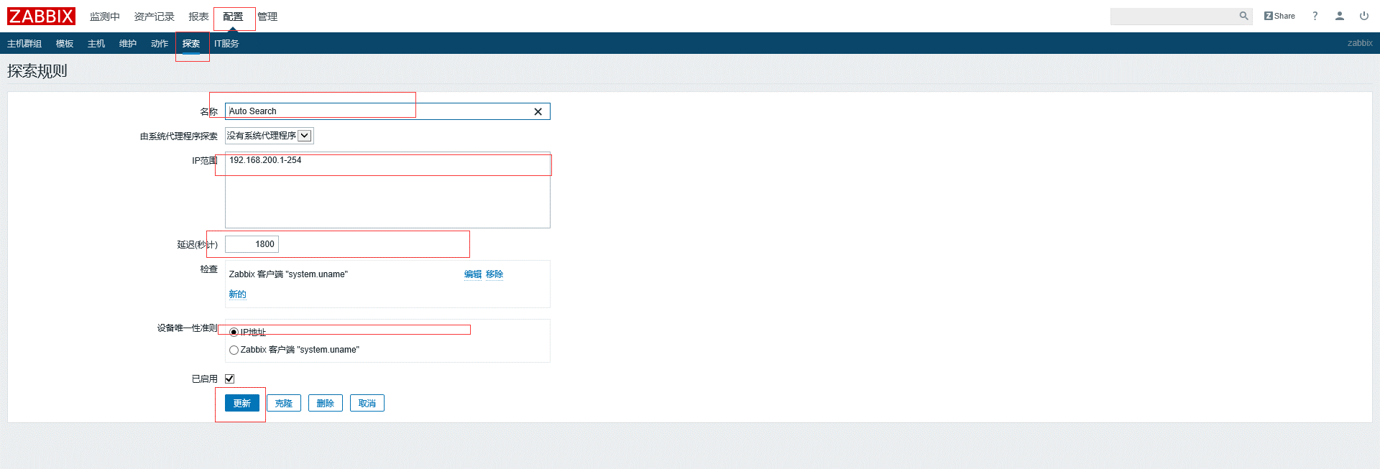

稍等5分钟之后 ，在监测中————自动发现里面就能发现可以添加的主机

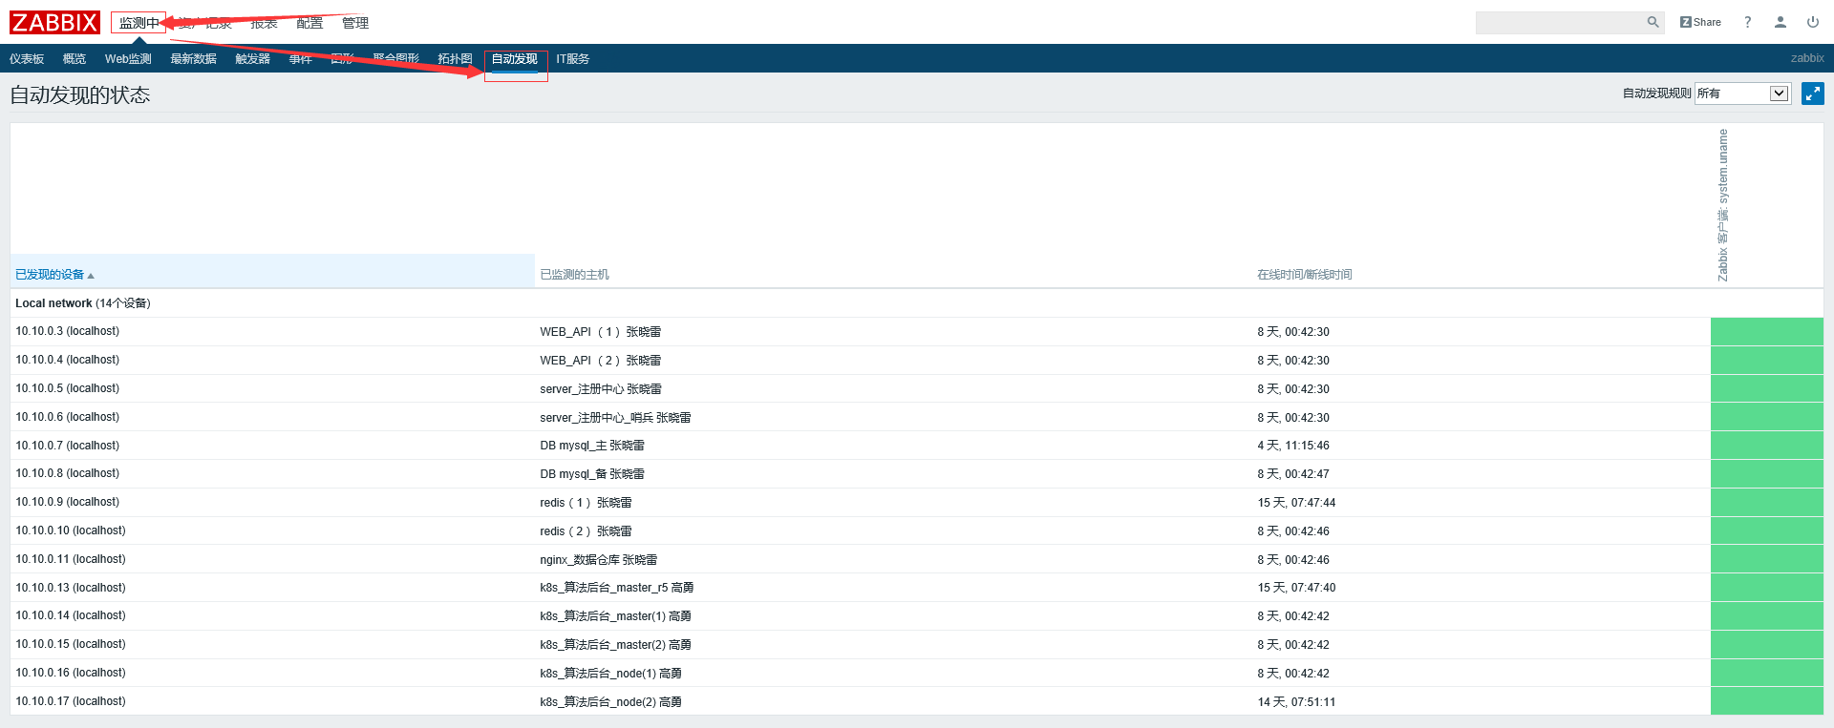

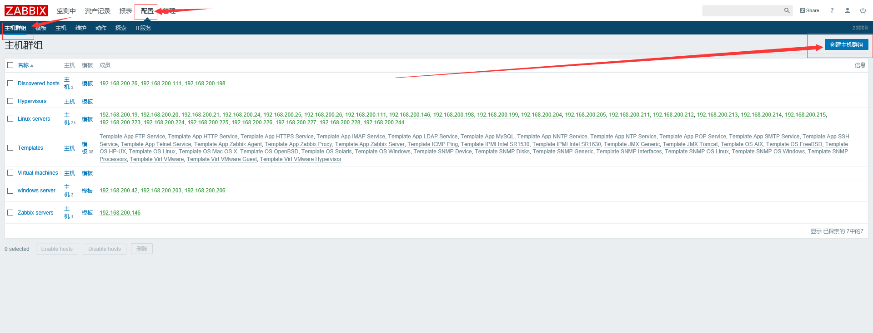
接下来我们要做的就是把这些主机添加到主机群组里面并且 给每台主机添加模板
配置————主机群组————创建群组

进入此界面 我们把自动发现的主机添加到里面

接下来在下图里面能看到咱们刚刚新建的群组和添加的主机，接下来我们来给他配置模板，这个根据主机所装的系统有关
因为此处所有主机是centos7.4的系统 所以我们选用Template OS Linux模块

在如下界面中我们选择完Template OS Linux模块过会进入以下的界面 配置————模板

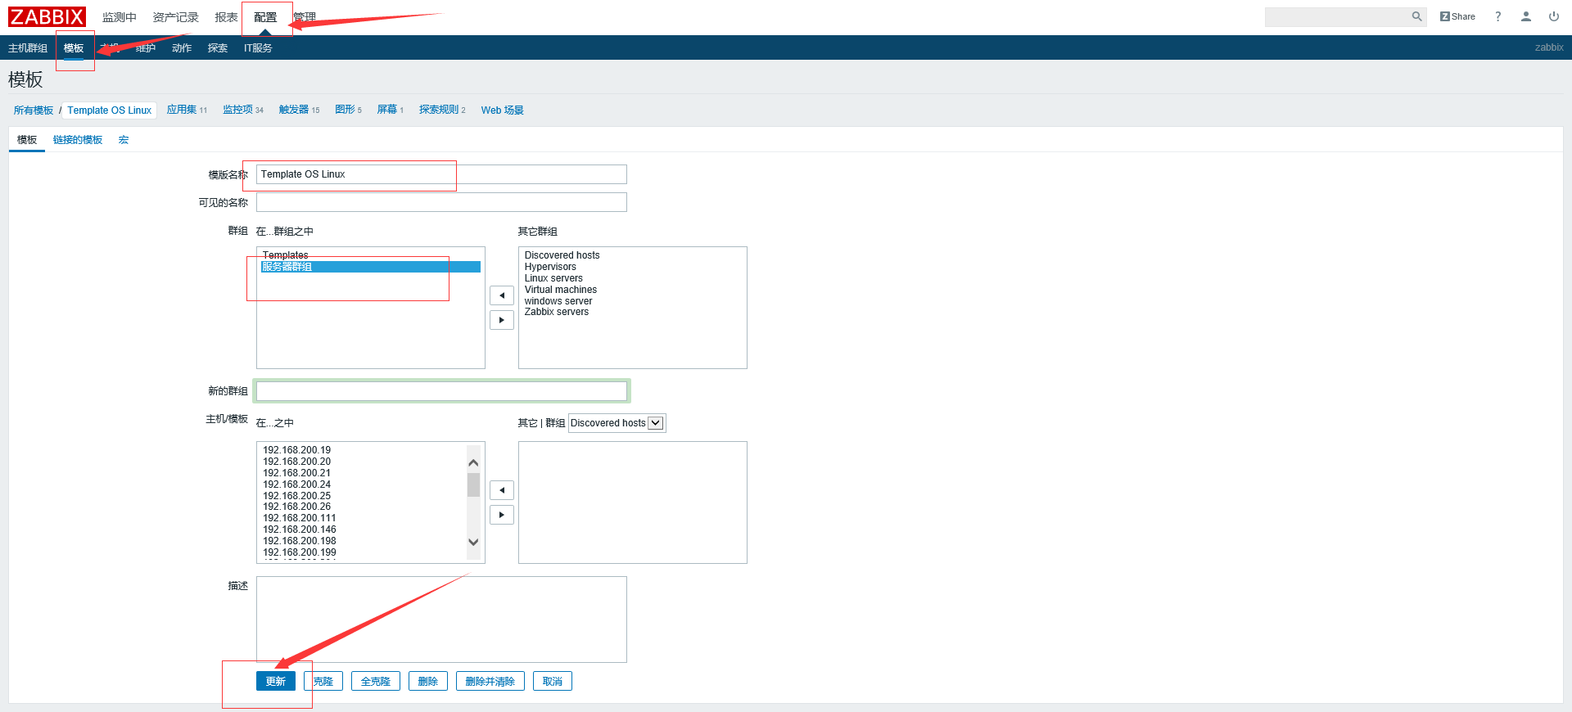

完成以上动作之后点击 配置 ——主机，可以到到我们监控主机的监控项，触发器，应用集，图形 ，这都是模板里面自带的

zabbix监控报警的设置
 | zabbix监控邮件报警的设置

zabbix邮件报警的方式有很多种，此处我们采用最简易有效的Email报警
点击 管理————报警媒介类型

下图是设置Email报警媒介的信息
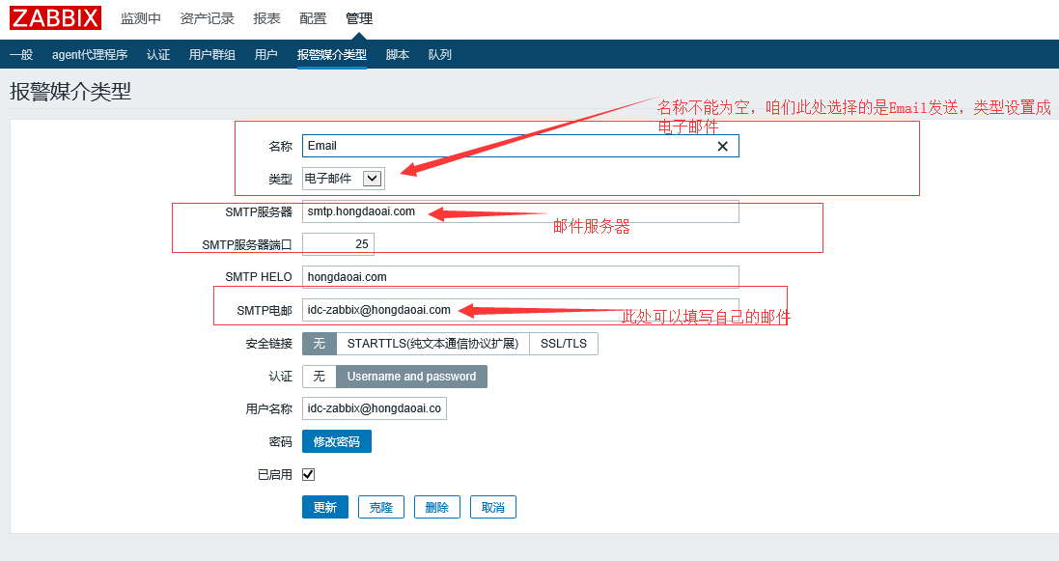

在此处创建一个用户群组，把所有的用户都添加到用户群组里，到时候发送邮件 只用设置发送到这个用户群组里面就行了

创建用户，设置用户信息
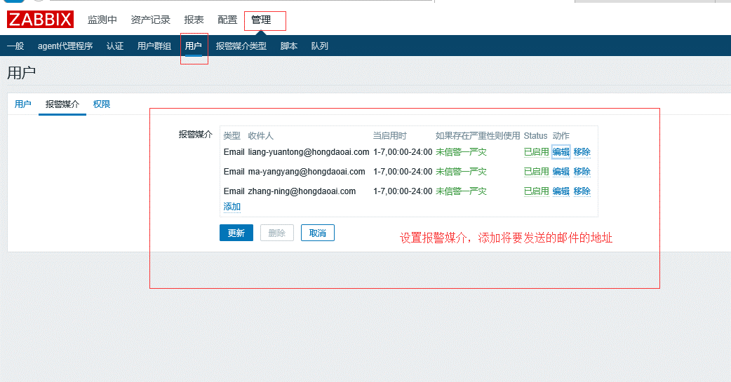

设置创建用户的权限 ，将此用户设置成超级管理员的权限
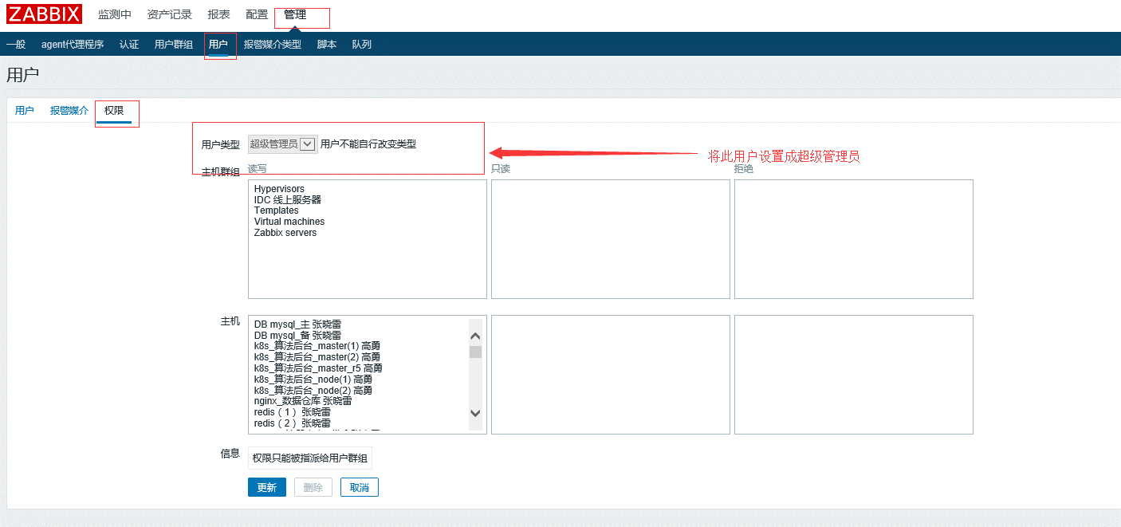

接下来设置邮件报警的动作 配置————动作————创建动作，因为报警是通过触发器来发送报警邮件的，此时事件源设置成触发器

设置报警信息的发送格式 和恢复之后的发送格式
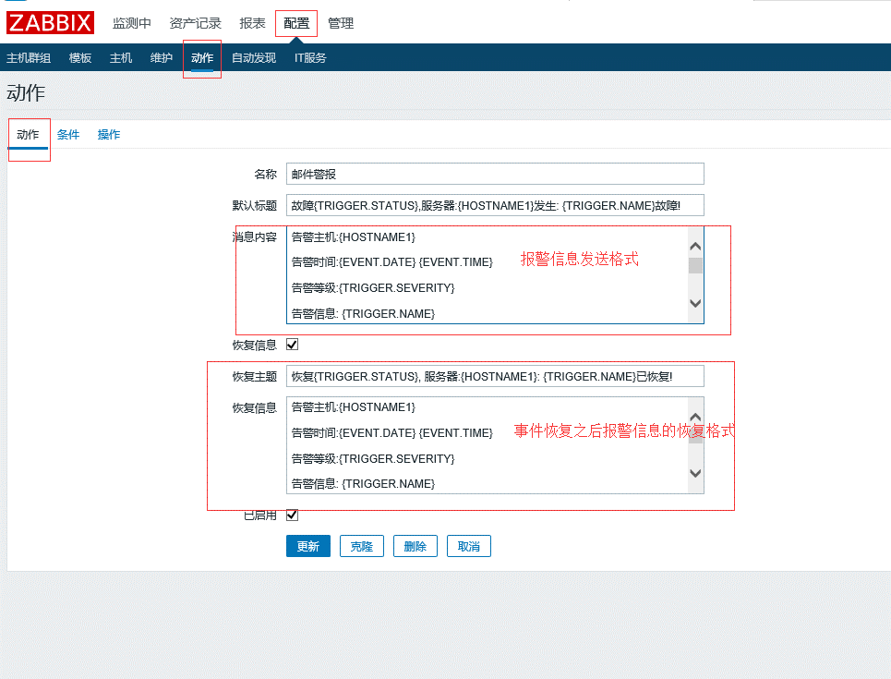

 |  | 消息内容：告警主机:{HOSTNAME1} 告警时间:{EVENT.DATE} {EVENT.TIME} 告警等级:{TRIGGER.SEVERITY} 告警信息: {TRIGGER.NAME} 告警项目:{TRIGGER.KEY1} 问题详情:{ITEM.NAME}:{ITEM.VALUE} 当前状态:{TRIGGER.STATUS}:{ITEM.VALUE1} 事件ID:{EVENT.ID}

 |  |  | 事件ID:{EVENT.ID}
 |  | 恢复信息：告警主机:{HOSTNAME1} 告警时间:{EVENT.DATE} {EVENT.TIME} 告警等级:{TRIGGER.SEVERITY} 告警信息: {TRIGGER.NAME} 告警项目:{TRIGGER.KEY1} 问题详情:{ITEM.NAME}:{ITEM.VALUE} 当前状态:{TRIGGER.STATUS}:{ITEM.VALUE1} 事件ID:{EVENT.ID}

添加出发邮件报警的条件
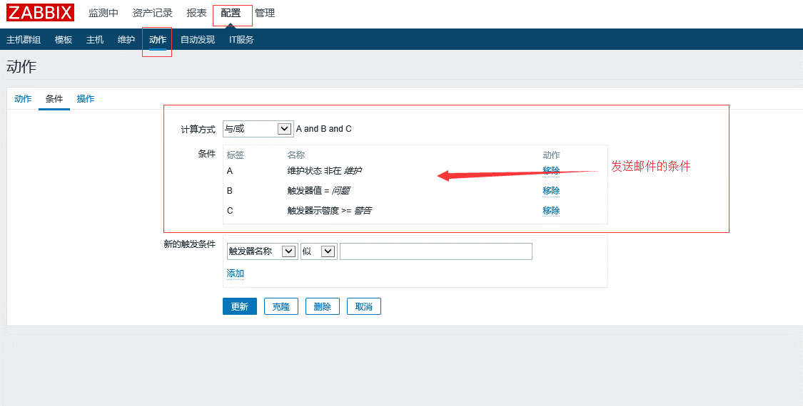

设置发送邮件的各类信息

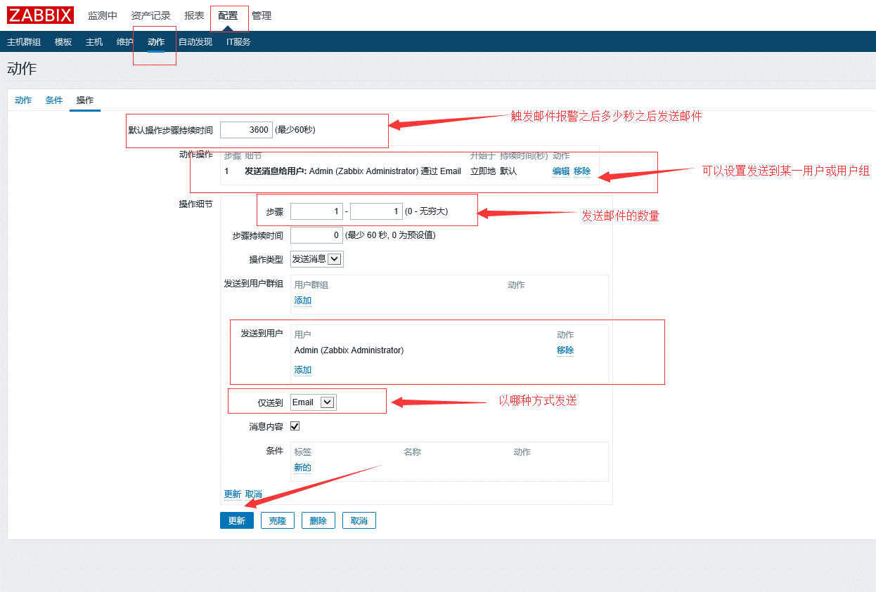

此时邮件报警设置完毕
测试步骤：可以停掉一台被监控端的zabbix-agent 查看是否会接受到邮件

zabbix自动化应用配置
一、Zabbix创建模板、监控项、触发器
由于原zabbix监控模板无法满足公司服务器的监控需求，所以需要重新自定义创建监控模板。公司服务器运行的操作系统是Centos系统和windows系统，自建的zabbix监控模板也将基于这两种操作系统来定制。自建的zabbix模板主要满足于监控服务器的cpu，内存，硬盘，网卡流量等数据。

1、首先创建模板，在zabbix图形界面创建一个初始化模板原型：配置→模板→创建模板（如图1.1-1.2）
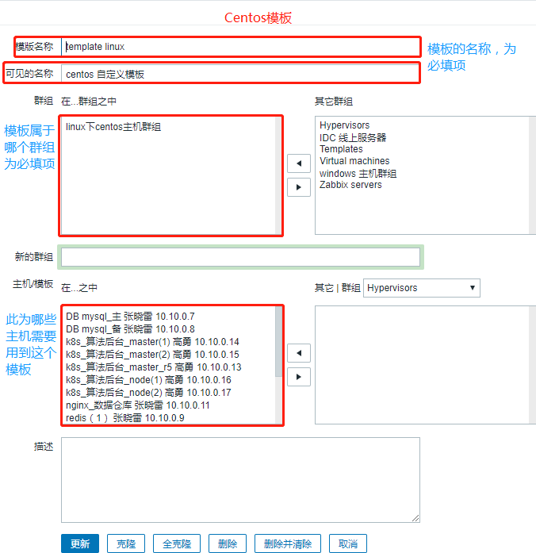
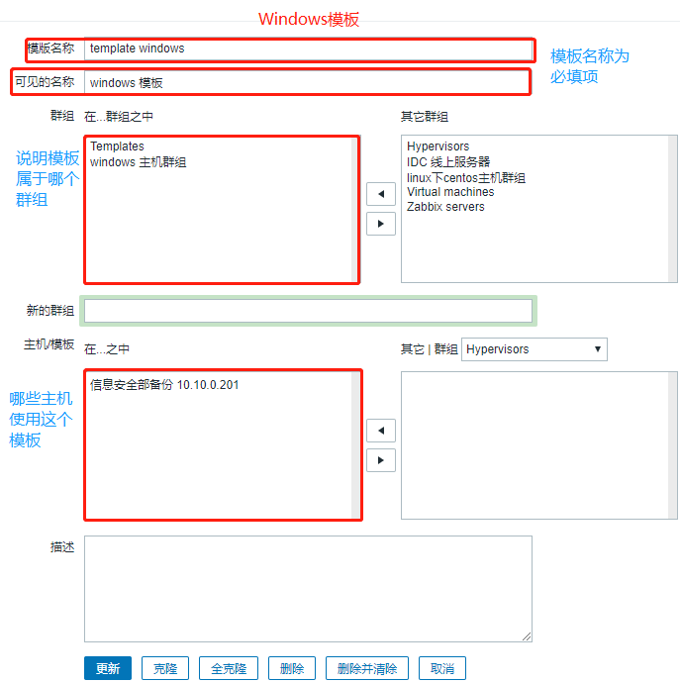

 |  | 图1.1 CentOS模板 |  |  |  |  | 图1.2 Windows模板

2、自定义模板创建成功后，需要为其添加监控项：配置→模板→监控项→创建监控项（如图2.1）
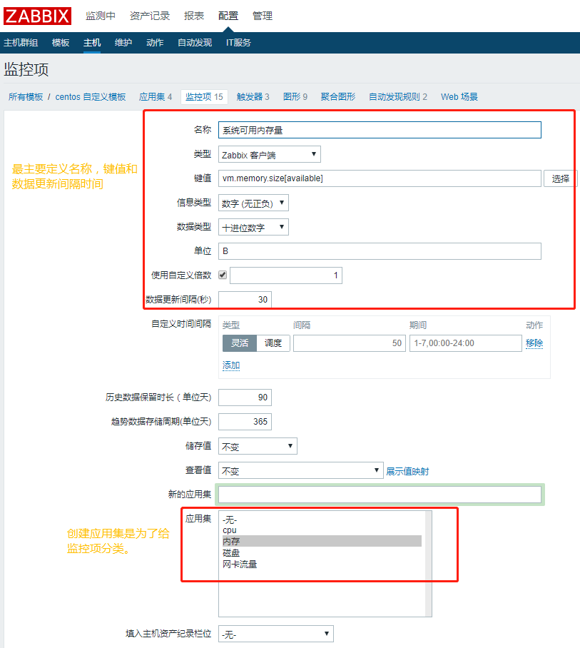

 |  |  | 图2.1 创建监控项

3、添加监控项的过程中需要为其编辑“键值”（见上图红线标记）：

（1）CPU监控项键值（如图3.1-3.2）
Centos系统的CPU利用率键值如下： |  |  |  |  | Windows系统的CPU利用率键值如下：

 | ↓↓↓ | 效果图 | ↓↓↓ |  |  | ↓↓↓ | 效果图 | ↓↓↓
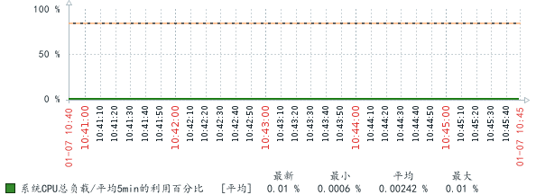
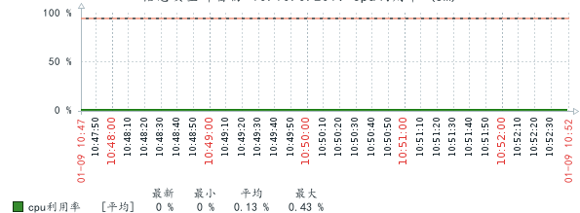

 | 图3.1 CentOS系统CPU利用率 |  |  |  |  | 图3.2 Windows系统CPU利用率

（2）内存监控项键值（如图3.3-3.4）
Centos系统内存使用率键值如下： |  |  |  |  | Windows系统内存使用率键值如下：

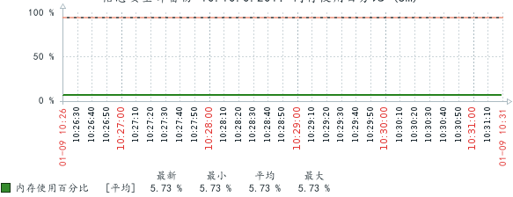
 |  |  |  |  |  | ↓↓↓ | 效果图 | ↓↓↓
 | ↓↓↓ | 效果图 | ↓↓↓
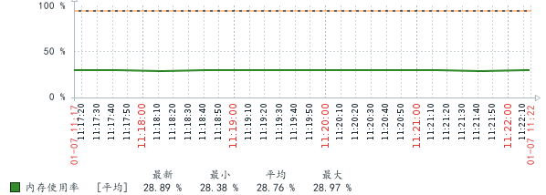

 | 图3.3 CentOS内存使用率 |  |  |  |  | 图3.4 Windows内存使用率

（3）硬盘监控项键值（如图3.5-3.6）
Centos系统硬盘使用率键值如下： |  |  |  |  | Windows系统硬盘使用率键值如下：

 | ↓↓↓ | 效果图 | ↓↓↓ |  |  | ↓↓↓ | 效果图 | ↓↓↓
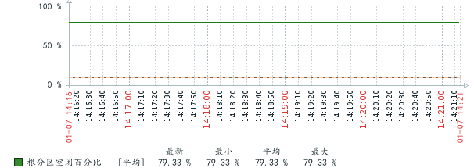
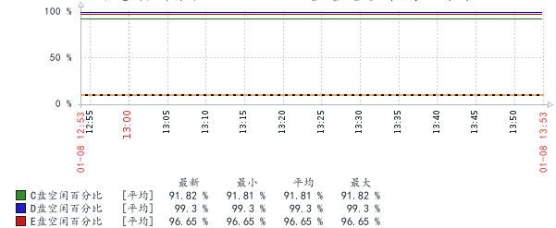

 | 图3.5 CentOS硬盘使用率 |  |  |  |  | 图3.6 Windows硬盘使用率

（4）网卡监控项键值（如图3.7-3.8）
Centos系统网卡in入接口流量键值如下： |  |  |  |  | Windows系统网卡in入接口流量键值如下：

Centos系统网卡out出接口流量键值如下： |  |  |  |  | Windows系统网卡out出接口流量键值如下：

 | ↓↓↓ | 效果图 | ↓↓↓ |  |  | ↓↓↓ | 效果图 | ↓↓↓
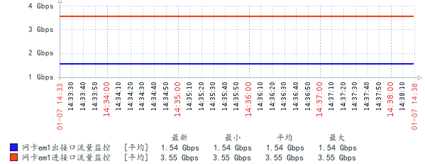
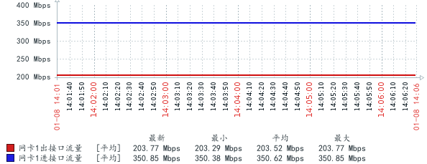

 | 图3.7 CentOS网卡流量 |  |  |  |  | 图3.8 Windows网卡流量

4、为监控项添加邮件报警触发器：配置→模板→触发器→创建触发器

（1）CPU过载邮件报警触发器
Centos系统阈值为CPU利用率超过85%触发警报 |  |  |  |  | Windows系统阈值为CPU利用率超过95%触发警报

（2）内存过载邮件报警触发器
Centos系统阈值为内存利用率超过95%触发警报 |  |  |  |  | Windows系统阈值为内存利用率超过95%触发警报

（3）硬盘空间不足邮件报警触发器
Centos系统阙值为根分区空闲空间小于10%触发警报 |  |  |  |  | Windows系统阙值为磁盘空闲小于10%触发警报

二、Zabbix快速执行脚本（关机）
为方便快速应急管理，实现温控自动化关机，主要目的是机房温度太高时，通过zabbix脚本来迅速对服务器进行关机操作，避免服务器过热造成的损伤。机房装有温控报警装置，如果温度太高，微信会收到温控报警提示。

1、服务器拓扑图的建立：监控→拓扑图（如图5）
按照所监控的服务器，把每台服务器加入到拓扑图中，可以随时看到每台服务器是否正常工作
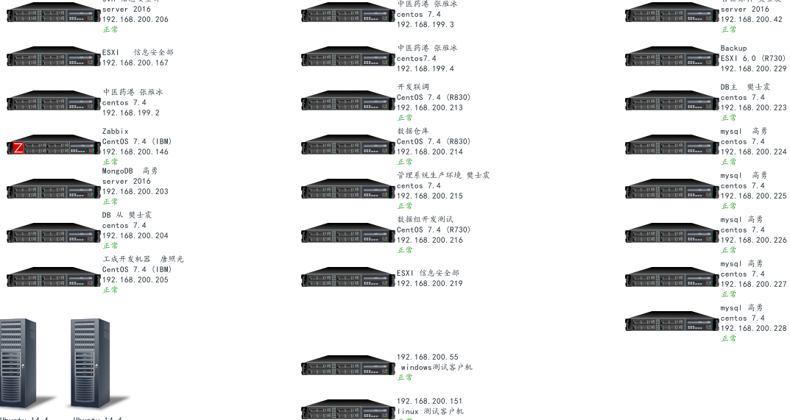

 |  |  | 图5 拓扑图界面

2、客户端授权：
zabbix要用脚本对服务器进行操作，需要给zabbix客户端授予限
Windows客户端授权：直接在zabbix主配置文中添加EnableRemoteCommands=1，LogRemoteCommands=1，zabbix即可对windows客户端进行关机操作
CentOS客户端授权：Centos操作系统除了要在zabbix客户端主配置文中添加EnableRemoteCommands=1，LogRemoteCommands=1参数之外，还得给zabbix赋予sudo命令的权限
[root@hd-dmp-prd01 ~]# echo zabbix ALL=(ALL) ALL >>/etc/sudoes
[root@hd-dmp-prd01 ~]# echo zabbix ALL=NOPASSWD:ALL >>/etc/sudoes

3、Zabbix快速执行脚本编写：配置→脚本→新建脚本（如图6）
关机脚本及常用命令脚本编写完成后，就可以在拓扑图中查看并且执行这些脚本，完成快速关机。如下图：

 |  |  |  | 图6 常用脚本命令

4、执行快速脚本：监控→拓扑图→右键执行脚本（如图7）
拓扑图中已经标明服务器是属于哪种操作系统，可根据操作系统来运行关机指令。
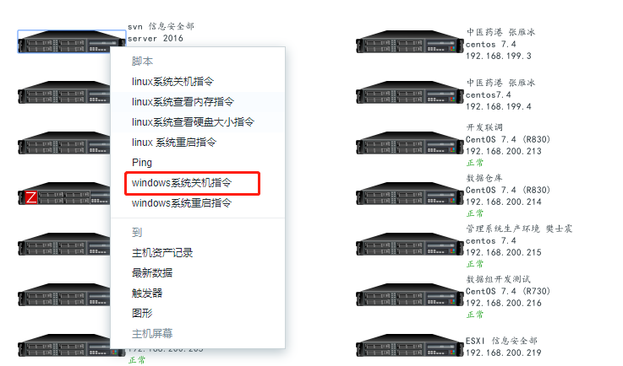

 |  |  | 图7 执行脚本

